상품제안서
CF077 모리펫 베이직 여름 쿨링백 외출 펫 아이스 쿨 스카프 | 상품코드: F24058

 |  |  |  |  |  |  | 02-412-0044 | www.easy1.co.kr
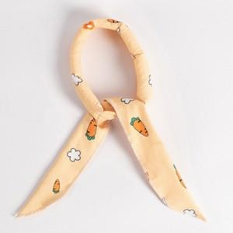

【상세/제작정보】 | 심플하고 시원한 애견 쿨 스카프

【인쇄/포장옵션】 | 실크 / 포장불가능

【공급단가】 | 수량 | 100~ | 300~ | 500~ | 1,000~ | 3,000~
*VAT별도 | 단가 | 6,500원 | 6,400원 | 6,250원 | 6,000원 | 5,750원

【상품 URL】 | https://dev.easy1.co.kr:443/src/goods_detail.php?gdno=24058

